箱贴
Factory name (工厂名称) | 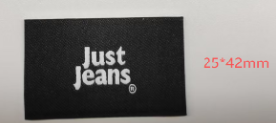 （在此贴实样图片）
PO. Number(订单号) | P25113684 P25113767 | JUSTJEANS
Style Code.(款号) | 151958 174388
Product Code.(产品编号) | JJW-WL001-EF(BK)黑底主标+JJW-PL001-BK 黑底尺码标+JJW-WL004-EF(BK)黑底主标 | Carton No.(箱号):
Inner Packages(包装方式） | pcs/bundle | 1/1
SIZE/qty (尺码/数量) | 1495
Carton Dimension（箱规） | 袋装 | Country of Origin：
Gross Weight（毛重） | 0.6KG | Made In China
Net Weight（净重） | 0.5KG
Remark（备注）

